EF-BP-123 (ใช้)
บริษัท โตโยต้านนทบุรี ผู้จำหน่ายโตโยต้า จำกัด
ตารางการตรวจเช็คและบำรุงรักษา เครื่องวอชเชอร์เวลเดอร์ (เครื่องเชื่อมกระตุกไฟฟ้า) พ.ศ...............
แผนก.......................................สาขา.....................
ผู้ตรวจสอบ
ผจก.แผนก
......./......./.......
......./......./.......

ประจำเดือน | ลำดับ | รายการตรวจเช็ค | รายละเอียดในการตรวจเช็ค |  | ......ม.ค. | ......ก.พ. | .......มี.ค. | ......เม.ย. | ......พ.ค. | ......มิ.ย. | ......ก.ค. | ......ส.ค. | .......ก.ย. | .......ต.ค. | ......พ.ย. |  | ........ธ.ค.
 | 1 | สายเมนไฟเข้าเครื่อง | สภาพภายนอกสมบูรณ์ ไม่มีรอยรั่ว, ฉนวนหุ้มสายไฟ
 |  |  | ต้องไม่ฉีกขาด, หัวปลั๊กเสียบไม่แตก
 | 2 | สายเชื่อมและสายกราวด์ | ฉนวนหุ้มสายเชื่อม และสายกราวด์ ต้องไม่ฉีกขาด
 | 3 | ตรวจสอบปากคีบกราวด์ | สามารถคีบจับชิ้นงานได้แน่นหนา, จุดต่อสายไฟแน่น
 | 4 | ตรวจสอบด้ามกระตุก | ตัวด้ามจับไม่แตกหัก แกนกระตุกไม่บิดงอ ปลายหัวกระตุกไม่แตกร้าว
 | 5 | ตรวจสอบสวิตช์เปิด-ปิด | โดยการเสียบปลั๊ก เปิดสวิตช์เปิดเครื่อง ไฟแสดงสถานะต่างๆ ต้องติด
 |  |  | และเมื่อ "ปิดสวิตช์" ไฟแสดงสถานะต่างๆ ดับลงทันที
ลงชื่อช่างผู้รับผิดชอบ
ลงชื่อผู้ตรวจสอบ (หัวหน้างาน)

ü
û
ข้อปฏิบัติ |  |  |  | สัญลักษณ์ | บันทึกปัญหาที่พบและแนวทางการแก้ไข
1. ต้องตรวจเช็คตามหัวข้อที่กำหนดก่อนเริ่มปฏิบัติงานทุกวัน |  |  |  | ปกติ | วันที่ |  | ปัญหาที่พบ |  |  |  |  | แนวทางแก้ไข |  |  |  | ผู้บันทึก
2. หากพบว่ามีปัญหาให้แจ้งหัวหน้าช่างทันที |  |  |  | ไม่ปกติ
3. กรณีพบความผิดปกติหรือใช้งานไม่ได้ต้องแขวนป้ายห้ามใช้งาน |  |  |  | แก้ไขแล้ว
และแจ้งหัวหน้าให้รีบดำเนินการแจ้งซ่อมตามขั้นตอน

เอกสารฉบับที่ / วันที่ออกเอกสาร / วันที่มีผลบังคับใช้ : 6 /20/06/2563 / 01/07/2563 |  |  |  |  |  |  |  |  |  |  |  |  |  |  |  |  |  | EF-B/P-123

เชื่อมกระตุก GYS
บริษัท โตโยต้านนทบุรี ผู้จำหน่ายโตโยต้า จำกัด
ตารางการตรวจเช็คและบำรุงรักษา เครื่องวอชเชอร์เวลเดอร์ (เครื่องเชื่อมกระตุกไฟฟ้า)
GYS : GYSPOT 3902

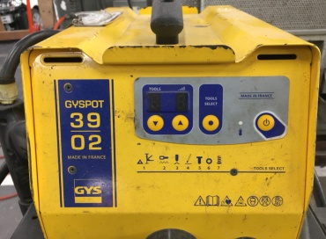
5
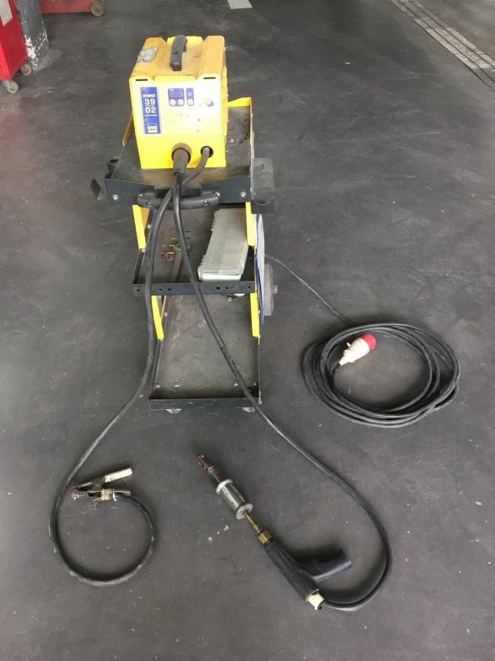
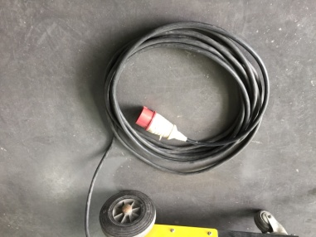
1

ปิดเครื่อง
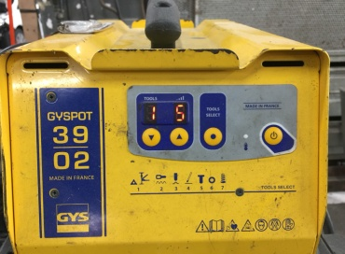

2

เปิดเครื่อง

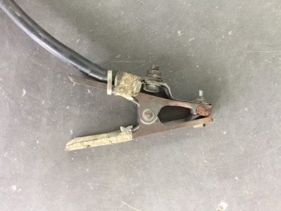
3

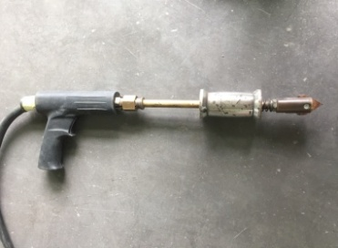
4

เอกสารฉบับที่ / วันที่ออกเอกสาร / วันที่มีผลบังคับใช้ : 6 /20/06/2563 / 01/07/2563

ลำดับ | รายการตรวจเช็ค |  | รายละเอียดในการตรวจเช็ค
1 | สายเมนไฟเข้าเครื่อง |  | สภาพภายนอกสมบูรณ์ ไม่มีรอยรั่ว, ฉนวนหุ้มสายไฟต้องไม่ฉีกขาด,ปลั๊กไฟไม่แตก
2 | สายเชื่อมและสายกราวด์ |  | ฉนวนหุ้มสายเชื่อม และสายกราวด์ ต้องไม่ฉีกขาด
3 | ตรวจสอบปากคีบกราวด์ |  | สามารถคีบจับชิ้นงานได้แน่นหนา, จุดต่อสายไฟแน่น
4 | ตรวจสอบด้ามกระตุก |  | ตัวด้ามจับไม่แตกหัก แกนกระตุกไม่บิดงอ ปลายหัวกระตุกไม่แตกร้าว
5 | ตรวจสอบสวิตช์เปิด-ปิด |  | โดยการเสียบปลั๊ก เปิดสวิตช์เปิดเครื่อง ไฟแสดงสถานะต่าง ๆ ต้องติด, ตัวเลขแสดงค่าครบ
 | ไฟเข้าเครื่อง, ไฟแสดงสถานะ |  | และเมื่อ "ปิดสวิทช์" ไฟแสดงสถานะต่าง ๆ ดับลงทันที

หมายเหตุ | : | ให้เลือกใช้ภาพประกอบให้ตรงตามประเภทอุปกรณ์ที่ใช้หน้างานจริง
 | : | ทำความสะอาดตัวเครื่องหลังจากใช้งานทุกครั้ง

เชื่อมกระตุก YASHIMA
บริษัท โตโยต้านนทบุรี ผู้จำหน่ายโตโยต้า จำกัด
ตารางการตรวจเช็คและบำรุงรักษา เครื่องวอชเชอร์เวลเดอร์ (เครื่องเชื่อมกระตุกไฟฟ้า)
YASHIMA : STUD-MATIC III

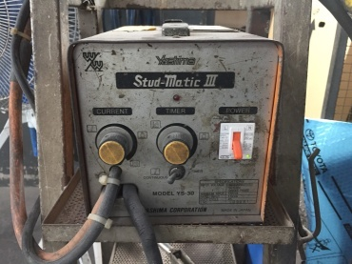
5
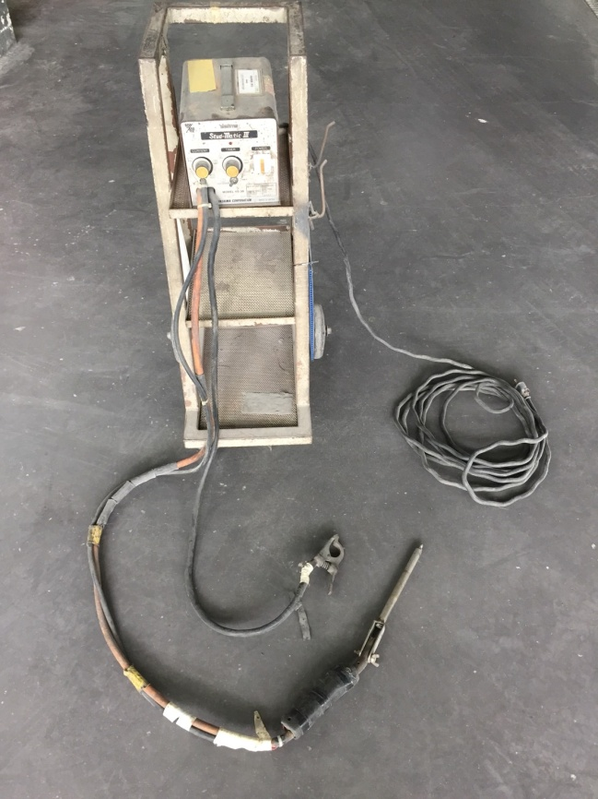
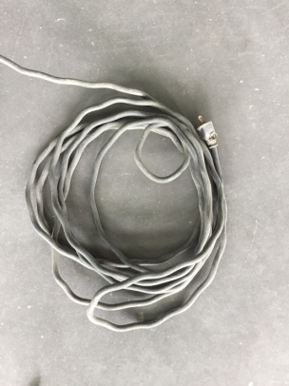
1

ปิดเครื่อง
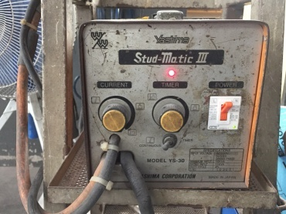

2

เปิดเครื่อง

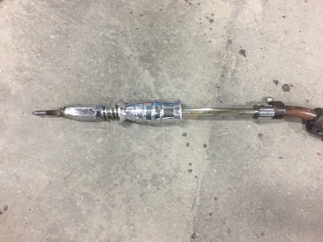
4

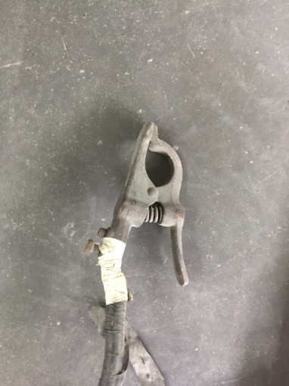
3

เอกสารฉบับที่ / วันที่ออกเอกสาร / วันที่มีผลบังคับใช้ : 6 /20/06/2563 / 01/07/2563

ลำดับ | รายการตรวจเช็ค |  | รายละเอียดในการตรวจเช็ค
1 | สายเมนไฟเข้าเครื่อง |  | สภาพภายนอกสมบูรณ์ ไม่มีรอยรั่ว,ฉนวนหุ้มสายไฟต้องไม่ฉีกขาด,ปลั๊กไฟไม่แตก
2 | สายเชื่อมและสายกราวด์ |  | ฉนวนหุ้มสายเชื่อม และสายกราวด์ ต้องไม่ฉีกขาด
3 | ตรวจสอบปากคีบกราวด์ |  | สามารถคีบจับชิ้นงานได้แน่นหนา, จุดต่อสายไฟแน่น
4 | ตรวจสอบด้ามกระตุก |  | ตัวด้ามจับไม่แตกหัก แกนกระตุกไม่บิดงอ ปลายหัวกระตุกไม่แตกร้าว
5 | ตรวจสอบสวิตช์เปิด-ปิด |  | โดยการเสียบปลั๊ก เปิดสวิตช์เปิดเครื่อง ไฟแสดงสถานะต่าง ๆ ต้องติด
 | ไฟเข้าเครื่อง, ไฟแสดงสถานะ |  | และเมื่อ "ปิดสวิตช์" ไฟแสดงสถานะต่างๆ ดับลงทันที

หมายเหตุ | : | ให้เลือกใช้ภาพประกอบให้ตรงตามประเภทอุปกรณ์ที่ใช้หน้างานจริง
 | : | ทำความสะอาดตัวเครื่องหลังจากใช้งานทุกครั้ง

